Sheet1
※（例）青森公立大学図書館
バーコードラベル
↓この数字を記入ください。
書体一覧
あ |  | い |  | う |  | え |  | お |  | HG丸ｺﾞｼｯｸM-PRO |  |  |  |  |  |  |  |  |  |  | 第７回青森公立大学図書館ﾎﾟｯﾌﾟｺﾝﾃｽﾄ 帯部門応募用紙
 |  |  |  |  |  |  |  |  |  |  |  |  |  |  |  |  |  |  |  |  | 学籍番号
あ |  | い |  | う |  | え |  | お |  | UD デジタル 教科書体 NK-R |  |  |  |  |  |  |  |  |  |  | 学 科 | 学科
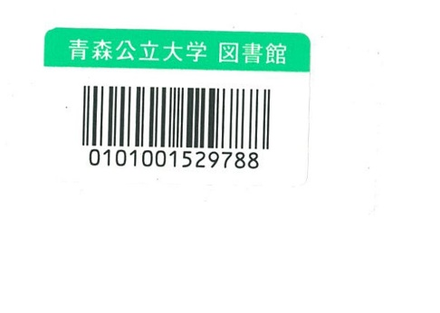
 |  |  |  |  |  |  |  |  |  |  |  |  |  |  |  |  |  |  |  |  | 学 年 | 年
あ |  | い |  | う |  | え |  | お |  | HGS教科書体 |  |  |  |  |  |  |  |  |  |  | 氏 名
 |  |  |  |  |  |  |  |  |  |  |  |  |  |  |  |  |  |  |  |  | 連 絡 先 | 電話： メール：
あ |  | い |  | う |  | え |  | お |  | HGSｺﾞｼｯｸE
 |  |  |  |  |  |  |  |  |  |  |  |  |  |  |  |  |  |  |  |  | 図書に貼付している青森公立大学図書館バーコードラベルの数字（※）
あ |  | い |  | う |  | え |  | お |  | 游ゴシック
 |  |  |  |  |  |  |  |  |  |  |  |  |  |  |  |  |  |  |  | ■単行書サイズ |  |  |  |  | ■新書サイズ
あ |  | い |  | う |  | え |  | お |  | HGS明朝E |  |  |  |  |  |  |  |  |  |  |  |  | おもて（表紙側） |  |  | おもて（表紙側）

①帯のサイズを選んでください。（単行書/新書）
②文字の大きさはマス目を利用していれば、自由です。（例を参照）
③文字のフォントは上記一覧を参考に、書き込んでください。（例を参照）
一覧にないフォントを使用する場合は、類似のフォントで代用する場合があります。
 | （例） |  |  |  |  | HG丸ｺﾞｼｯｸM-PRO
 |  |  |  |  |  |  |  |  |  | おもて（表紙側）

 |  | と | か | 知 | な | る | 本 |  |  |  |  |  |  |  |  |  |  | 原
 |  | 思 | が | っ | た | か | 当 | 必 |  | こ |  | 今 |  |  |  | 三
 |  | い | 、 | て | 次 | ど | に |  |  |  |  |  |  |  |  |  |  |  | 田 |  |  |  |  |  |  | うら（裏表紙側）
 |  | ま | 大 | い | 第 | う | お | 要 |  | れ |  | 、 |  |  | の | 千 |  |  | ひ |  |  |  |  | うら（裏表紙側）
 |  | す | 切 | る | 。 | か | 金 |  |  |  |  |  |  |  | 使 |  |  |  | 香
 |  | 。 | な | か | 方 | は | が | 。 |  | が |  |  |  |  | い | 円 |  |  | 著
 |  |  | 事 | ど | 法 | 、 | 貯 |  |  |  |  |  |  |  | か
 |  |  | だ | う | を | あ | ま |  |  |  |  |  |  |  | た

 | HGS明朝E |  |  |  |  |  |  |  |  | うら（裏表紙側） |  |  |  |  |  |  |  | HG丸ｺﾞｼｯｸM-PRO
UDデジタル教科書体NK-R
 |  |  |  |  |  |  |  |  |  |  |  |  |  |  | 知 | る | 事 | は | 、
 |  |  |  |  |  |  |  |  |  |  | 自 | 分 | へ | の | 投 | 資 | で | す | 。
 |  |  |  | 図 |  | 書 |  | 館 |  |  |  |  |  |  |  | タ |  | ダ
 |  |  |  |  |  |  |  |  |  | な | ら | 、 | そ | れ | が
 |  | 自 | 分 | に | と | っ | て | 『 | 価 | 値 | 』 | が | あ | る | と | 思 | え | る | も
 |  | の | に | 、 | お | 金 | を | 使 | え | て | い | ま | す | か | 。
 |  | 節 | 約 | を | 通 | し | て | 、 | 自 | 分 | が | 大 | 切 | に | 思 | う | も | の | と
 |  | 向 | き | 合 | え | る | 1 | 冊 | で | す | 。

